상품제안서
시크릿 게임용키보드 K2 LED | 상품코드: F01293

 |  |  |  |  |  |  | 02-412-0044 | www.easy1.co.kr
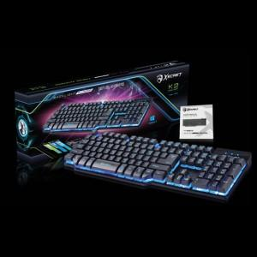

【상세/제작정보】

【인쇄/포장옵션】 | 레이저 / 포장지포장

【공급단가】 | 수량 | 10~ | 30~ | 50~ | 100~ | 500~
*VAT별도 | 단가 | 23,320원 | 22,450원 | 21,590원 | 20,730원 | 20,210원

【상품 URL】 | http://www.easy1.co.kr/src/goods_detail.php?gdno=1293

